Инструкция
Сервис аналитики для увеличения продаж на маркетплейсах MarketGuru.io
КАК СОЗДАТЬ КОПИЮ ДОКУМЕНТА? *это необходимо сделать, чтобы иметь возможность редактировать файл

1 из 5. В левом верхнем углу нажмите на "Файл". 2 из 5. Нажмите "Создать копию".
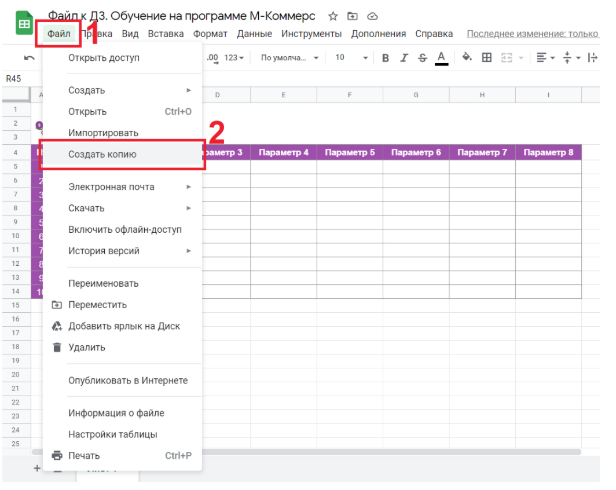

3 из 5. В открывшемся окне, можете изменить навзвание документа, если вам так будет удобнее. 4 из 5. В поле "Папка" можете выбрать определённую папку, куда скопируется этот документ. 5 из 5. Нажмите "ОК".
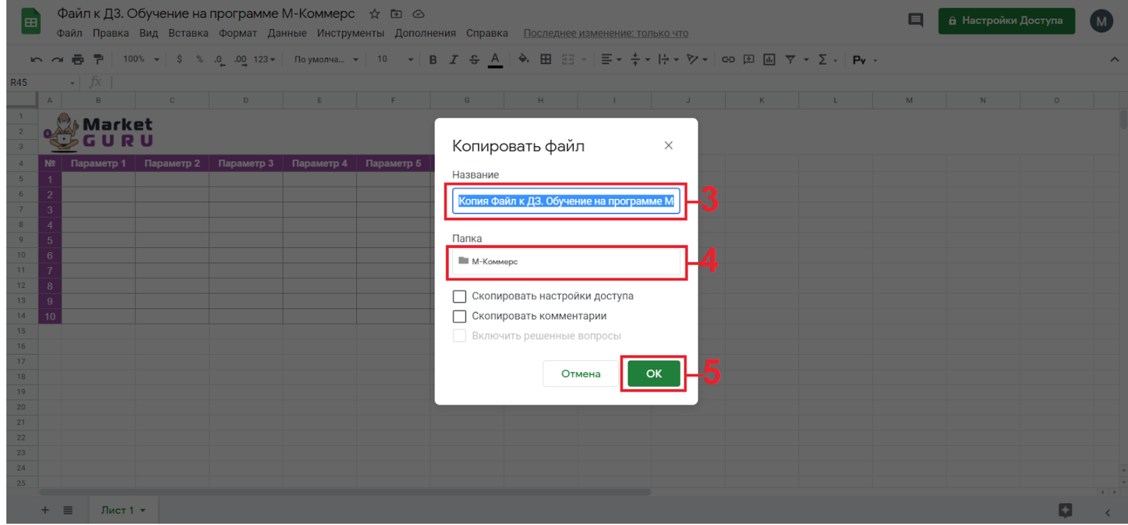

с ♡ команда Market Guru

